订单数量
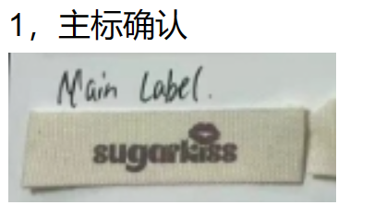
商店 | ROSS JUNIOR | 工厂： |  | 数量： | 3000 | 货期： | 2024-07-15 | 制单： | 2024-05-06
订单PO# | 006432 | 款号 | DK5675RS |  |  | 面料：
尺码搭配 |  | 颜色英文 | 客款号 | S | M | L | XL | 尺码配比 | 总计
颜色
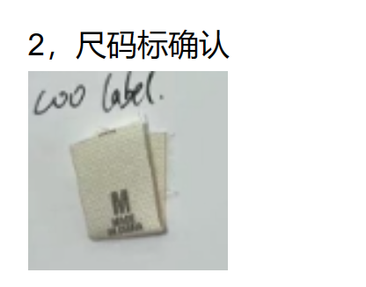
主身色 | 色号
鹭鸟白 | 11-0103TCX | EGRET | DK5675RS-EG | 300 | 600 | 600 | 300 | 1-2-2-1 | 1800
雾玫瑰红 | 15-1512TCX | MISTY ROSE | DK5675RS-MR | 200 | 400 | 400 | 200 | 1-2-2-1 | 1200

总计 |  |  |  |  |  |  |  | 总合计 | 3000

 |  |  |  |  | 示意图(洗标内容要更新)

